行政事業レビューシート
 |  |  |  |  |  |  |  |  |  |  |  |  |  |  |  |  |  |  |  |  |  |  |  |  | 事業番号 |  |  |  |  |  |  |  | 0150
平成２８年度行政事業レビューシート |  |  |  |  |  |  |  |  |  |  |  |  |  |  |  |  |  |  |  |  |  |  |  | （ | 国土交通省 |  |  |  |  |  |  |  |  |  |  | ）
事業名 |  |  |  |  | 水門・陸閘等の効果的・効率的な管理運用方法の検討等 |  |  |  |  |  |  |  |  |  |  |  | 担当部局庁 |  |  |  | 港湾局 |  |  |  |  |  |  |  |  | 作成責任者
事業開始年度 |  |  |  |  | 平成２６年度 |  |  |  | 事業終了 （予定）年度 |  |  |  | 平成２７年度 |  |  |  | 担当課室 |  |  |  | 海岸・防災課 |  |  |  |  |  |  |  |  | 課長 村岡 猛
会計区分 |  |  |  |  | 一般会計
根拠法令 （具体的な 条項も記載） |  |  |  |  | － |  |  |  |  |  |  |  |  |  |  |  | 関係する計画、通知等 |  |  |  | 経済財政運営と改革の基本方針 国土強靱化基本計画 防災基本計画
主要政策・施策 |  |  |  |  | 海洋政策、国土強靱化施策 |  |  |  |  |  |  |  |  |  |  |  | 主要経費 |  |  |  | その他の事項経費
事業の目的 （目指す姿を簡潔に。3行程度以内） |  |  |  |  | 東日本大震災時に水門・陸閘等の操作に従事した多くの方が犠牲となったことを受け、現場操作員の安全確保を最優先とした上で、津波発生時に水門・陸閘等の操作を確実に実施できる管理運用体制を構築することは喫緊の課題となっている。このため、現場操作員の操作・退避ルールの明確化及び水門等の操作業務の委託のあり方の検討を行うことにより、水門・陸閘等の適切な管理・運用に係る指針案を作成し、アウトプットを海岸関係省庁や海岸管理者等で情報共有し活用することにより、防災・減災対策を強化することを目的とする。
事業概要 （5行程度以内。別添可） |  |  |  |  | 本経費においては、まず浸水被害の防止・低減と現場操作員の安全確保の両立を考慮して慎重に検討・判断すべき項目の考え方を整理・分析し、現場操作員の退避ルールに係る検討を行い、指針案を作成する。 また、水門・陸閘等の操作業務の委託方法の現状を整理・分析し、責任範囲に係る問題点を抽出・整理するとともに、民間の保険制度活用を含む現場操作員の被災時の補償措置について検討・整理し、水門・陸閘等の操作業務の適切な委託に係る検討を行い、指針案を作成するとともに委託契約書等の標準的な案を作成する。これらについては、検討の場を設け、有識者の意見を聴きながら進める。
実施方法 |  |  |  |  | 委託・請負
予算額・ 執行額 （単位:百万円） |  |  |  |  |  |  |  |  |  | 25年度 |  |  |  |  | 26年度 |  |  |  |  | 27年度 |  |  |  |  |  | 28年度 |  |  |  |  | 29年度要求
 |  |  |  |  | 予算の状況 | 当初予算 |  |  |  | - |  |  |  |  | 7 |  |  |  |  | 7 |  |  |  |  |  | - |  |  |  |  | -
 |  |  |  |  |  | 補正予算 |  |  |  | - |  |  |  |  | - |  |  |  |  | - |  |  |  |  |  | -
 |  |  |  |  |  | 前年度から繰越し |  |  |  | - |  |  |  |  | - |  |  |  |  | - |  |  |  |  |  | - |  |  |  |  | -
 |  |  |  |  |  | 翌年度へ繰越し |  |  |  | - |  |  |  |  | - |  |  |  |  | - |  |  |  |  |  | -
 |  |  |  |  |  | 予備費等 |  |  |  | - |  |  |  |  | - |  |  |  |  | - |  |  |  |  |  | -
 |  |  |  |  |  | 計 |  |  |  | 0 |  |  |  |  | 7 |  |  |  |  | 7 |  |  |  |  |  | 0 |  |  |  |  | 0
 |  |  |  |  | 執行額 |  |  |  |  | - |  |  |  |  | 7 |  |  |  |  | 6
 |  |  |  |  | 執行率（％） |  |  |  |  | - |  |  |  |  | 100% |  |  |  |  | 86%
成果目標及び成果実績 （アウトカム） |  |  |  |  | 定量的な成果目標 |  |  |  |  | 成果指標 |  |  |  |  |  |  |  | 単位 |  |  | 25年度 |  |  | 26年度 |  |  |  | 27年度 |  | 中間目標 |  |  |  | 目標最終年度
 |  |  |  |  |  |  |  |  |  |  |  |  |  |  |  |  |  |  |  |  |  |  |  |  |  |  |  |  |  | - |  | 年度 |  | 32 | 年度
 |  |  |  |  | 平成32年度までに、南海トラフ巨大地震・首都直下地震等の大規模地震が想定されている地域等における水門・樋門等の自動化・遠隔操作化率を82%にする。 |  |  |  |  | 南海トラフ巨大地震・首都直下地震等の大規模地震が想定されている地域等における水門・樋門等の自動化・遠隔操作化率 |  |  |  |  |  |  | 成果実績 | ％ |  |  | - |  |  | 43 |  |  |  | 48 |  | - |  |  |  | -
 |  |  |  |  |  |  |  |  |  |  |  |  |  |  |  |  | 目標値 | ％ |  |  | - |  |  | - |  |  |  | - |  | - |  |  |  | 82
 |  |  |  |  |  |  |  |  |  |  |  |  |  |  |  |  | 達成度 | ％ |  |  | - |  |  | 52 |  |  |  | 59 |  | - |  |  |  | -
成果目標及び成果実績（アウトカム）欄についてさらに記載が必要な場合はチェックの上【別紙１】に記載

活動指標及び活動実績 （アウトプット） |  |  |  |  | 活動指標 |  |  |  |  |  |  |  |  |  |  |  |  | 単位 |  |  | 25年度 |  |  | 26年度 |  |  |  | 27年度 |  | 28年度活動見込
 |  |  |  |  | 水門・陸閘等の適切な管理運用業務の委託のあり方及び現場操作員の退避ルールの明確化に係る指針の策定数 |  |  |  |  |  |  |  |  |  |  |  | 活動実績 |  |  |  | - |  |  | 1 |  |  |  | 1 |  | -
 |  |  |  |  |  |  |  |  |  |  |  |  |  |  |  |  | 当初見込み |  |  |  | - |  |  | 1 |  |  |  | 1 |  | -
単位当たり コスト |  |  |  |  | 算出根拠 |  |  |  |  |  |  |  |  |  |  |  |  | 単位 |  |  | 25年度 |  |  | 26年度 |  |  |  | 27年度 |  | 28年度活動見込
 |  |  |  |  | 執行額／策定指針数 |  |  |  |  |  |  |  |  |  |  |  | 単位当たり コスト | 百万 |  |  | - |  |  | 7 |  |  |  | 6
 |  |  |  |  |  |  |  |  |  |  |  |  |  |  |  |  | 計算式 | 百万円/指針 |  |  | - |  |  | 7/1 |  |  |  | 6/1
平成28・29年度予算内訳（単位：百万円） |  | 歳出予算目 |  |  |  |  |  | 28年度当初予算 |  |  |  | 29年度要求 |  |  |  | 主な増減理由

 |  | 計 |  |  |  |  |  | 0 |  |  |  | 0
政策評価、経済・財政再生アクション・プログラムとの関係 |  | 政策評価 | 政策 |  | ４ 水害等災害による被害の軽減
 |  |  | 施策 |  | １２ 水害・土砂災害の防止・減災を推進する

 |  |  | 本事業の成果と上位施策・測定指標との関係
 |  |  | 浸水被害の防止・低減と現場操作員の安全確保の両立を考慮して慎重に検討・判断すべき項目の考え方を整理・分析し、現場操作員の退避ルールに係る検討を行い、指針案を作成する。 また、水門・陸閘等の操作業務の委託方法の現状を整理・分析し、責任範囲に係る問題点を抽出・整理するとともに、民間の保険制度活用を含む現場操作員の被災時の補償措置について検討・整理し、水門・陸閘等の操作業務の適切な委託に係る検討を行い、指針案を作成するとともに委託契約書等の標準的な案を作成する。

 |  | 経済・財政再生 アクション・プログラム | 改革項目 |  | 分野： |  | -
 |  |  | KPI (第一階層） |  | ＫＰＩ （第一階層） |  |  |  |  |  |  |  |  |  |  |  |  | 単位 |  |  | 計画開始時 |  |  | 27年度 |  |  |  | 28年度 |  | 中間目標 |  |  |  | 目標最終年度
 |  |  |  |  |  |  |  |  |  |  |  |  |  |  |  |  |  |  |  |  |  | 年度 |  |  |  |  |  |  |  |  |  | 年度 |  |  | 年度
 |  |  |  |  | － |  |  |  |  |  |  |  |  |  |  |  | 成果実績
 |  |  |  |  |  |  |  |  |  |  |  |  |  |  |  |  | 目標値
 |  |  |  |  |  |  |  |  |  |  |  |  |  |  |  |  | 達成度 | ％
 |  |  | KPI (第二階層） |  | ＫＰＩ （第二階層） |  |  |  |  |  |  |  |  |  |  |  |  | 単位 |  |  | 計画開始時 |  |  | 27年度 |  |  |  | 28年度 |  | 中間目標 |  |  |  | 目標最終年度
 |  |  |  |  |  |  |  |  |  |  |  |  |  |  |  |  |  |  |  |  |  | 年度 |  |  |  |  |  |  |  |  |  | 年度 |  |  | 年度
 |  |  |  |  | － |  |  |  |  |  |  |  |  |  |  |  | 成果実績
 |  |  |  |  |  |  |  |  |  |  |  |  |  |  |  |  | 目標値
 |  |  |  |  |  |  |  |  |  |  |  |  |  |  |  |  | 達成度 | ％
 |  |  | 本事業の成果と改革項目・KPIとの関係
 |  |  | －

事業所管部局による点検・改善
 |  | 項 目 |  |  |  |  |  |  |  |  |  |  |  |  |  |  |  |  |  | 評 価 |  | 評価に関する説明
国費投入の必要性 |  | 事業の目的は国民や社会のニーズを的確に反映しているか。 |  |  |  |  |  |  |  |  |  |  |  |  |  |  |  |  |  | ○ |  | 東日本大震災の教訓を踏まえ、今後想定される津波災害から水門・陸閘等の現場操作員や背後地等を守るために必要な事業である。
 |  | 地方自治体、民間等に委ねることができない事業なのか。 |  |  |  |  |  |  |  |  |  |  |  |  |  |  |  |  |  | ○ |  | 全国の海岸管理者において水門・陸閘等の運用を検討するための基礎的な資料となることから、国が実施する必要がある。
 |  | 政策目的の達成手段として必要かつ適切な事業か。政策体系の中で優先度の高い事業か。 |  |  |  |  |  |  |  |  |  |  |  |  |  |  |  |  |  | ○ |  | 本事業は水門・陸閘等の現場操作員及び背後地を守ることを目的としており、発生が危惧される南海トラフ巨大地震や首都直下地震への防災・減災対策を進めるうえでも優先度は高い。
事業の効率性 |  | 競争性が確保されているなど支出先の選定は妥当か。 |  |  |  |  |  |  |  |  |  |  |  |  |  |  |  |  |  | ○ |  | 事業目的を明確にし、適切な入札方式により受注者を決定している。
 |  |  | 一般競争入札、総合評価入札又は随意契約（企画競争）による支出のうち、一者応札又は一者応募となったものはないか。 |  |  |  |  |  |  |  |  |  |  |  |  |  |  |  |  | 有
 |  |  | 競争性のない随意契約となったものはないか。 |  |  |  |  |  |  |  |  |  |  |  |  |  |  |  |  | 無
 |  | 受益者との負担関係は妥当であるか。 |  |  |  |  |  |  |  |  |  |  |  |  |  |  |  |  |  | ‐
 |  | 単位当たりコスト等の水準は妥当か。 |  |  |  |  |  |  |  |  |  |  |  |  |  |  |  |  |  | ○ |  | 適切なコスト水準で管理運用のための指針が策定されている。
 |  | 資金の流れの中間段階での支出は合理的なものとなっているか。 |  |  |  |  |  |  |  |  |  |  |  |  |  |  |  |  |  | ‐
 |  | 費目・使途が事業目的に即し真に必要なものに限定されているか。 |  |  |  |  |  |  |  |  |  |  |  |  |  |  |  |  |  | ○ |  | 定められた予算の範囲内において、事業目的に沿って真に必要な事業を実施している。
 |  | 不用率が大きい場合、その理由は妥当か。（理由を右に記載） |  |  |  |  |  |  |  |  |  |  |  |  |  |  |  |  |  | ‐
 |  | その他コスト削減や効率化に向けた工夫は行われているか。 |  |  |  |  |  |  |  |  |  |  |  |  |  |  |  |  |  | ○ |  | 全国の水門・陸閘等の現状を把握できる国で課題の整理を十分行ったうえで、指針等の策定に必要な経費のみを計上している。
事業の有効性 |  | 成果実績は成果目標に見合ったものとなっているか。 |  |  |  |  |  |  |  |  |  |  |  |  |  |  |  |  |  | ○ |  | 全国で水門・陸閘等の管理運用方法の見直しが進められている。
 |  | 事業実施に当たって他の手段・方法等が考えられる場合、それと比較してより効果的あるいは低コストで実施できているか。 |  |  |  |  |  |  |  |  |  |  |  |  |  |  |  |  |  | ‐
 |  | 活動実績は見込みに見合ったものであるか。 |  |  |  |  |  |  |  |  |  |  |  |  |  |  |  |  |  | ○ |  | 水門・陸閘等の管理運用における課題を十分整理したうえで行っており、見込みに見合ったものとなっている。
 |  | 整備された施設や成果物は十分に活用されているか。 |  |  |  |  |  |  |  |  |  |  |  |  |  |  |  |  |  | ○ |  | 水門・陸閘等の管理運用方法について、全国で見直しと整備が随時実施されている。
関連事業 |  | 関連する事業がある場合、他部局・他府省等と適切な役割分担を行っているか。（役割分担の具体的な内容を各事業の右に記載）
 |  | 所管府省・部局名 |  |  |  |  |  |  |  | 事業番号 |  |  |  | 事業名

点検・改善結果 |  | 点検結果 |  |  | ・津波発生時に水門・陸閘等の操作を安全かつ確実に実施できる管理運用体制を構築することは、国民の生命・財産等の保護につながるため、防災上の観点から公益性が高い。 ・国は、水門・陸閘等の整備・管理等のあり方に関する議論の経緯や背景を十分熟知しており、全国で活用可能な指針等の策定を行うことができた。
 |  | 改善の 方向性 |  |  | 今後は、指針に基づいた管理運用体制が地域の実情等をふまえ、安全性、効率性、現場浸透等の面で適切なものとなっているか確認を行い、当該指針が有効に機能しているか不断の検証を図ることとする。
外部有識者の所見

行政事業レビュー推進チームの所見
終了予定 |  |  |  | 作成された指針等により、水門・陸閘等の安全かつ確実な管理運用体制の構築の促進が期待できる。今後は、当該指針等が有効に機能しているか、不断の検証を図られたい。
所見を踏まえた改善点/概算要求における反映状況
予定通り終了 |  |  |  | 今後は、指針案等に基づいた管理運用体制が地域の実情等をふまえ、安全性、効率性、現場浸透等の面で適切なものとなっているか確認を行い、当該指針等が有効に機能しているか不断の検証を図る。
備考

関連する過去のレビューシートの事業番号
平成22年度 |  |  |  |  | - |  |  |  |  |  | 平成23年度 |  |  |  | - |  |  |  |  |  |  | 平成24年度 |  |  |  |  |  | -
平成25年度 |  |  |  |  | - |  |  |  |  |  | 平成26年度 |  |  |  | 新26-021 |  |  |  |  |  |  | 平成27年度 |  |  |  |  |  | 139
資金の流れ （資金の受け取り先が何を行っているかについて補足する）（単位：百万円） |  |  |  |  | ※平成27年度実績を記入。執行実績がない新規事業、新規要求事業については現時点で予定やイメージを記入。

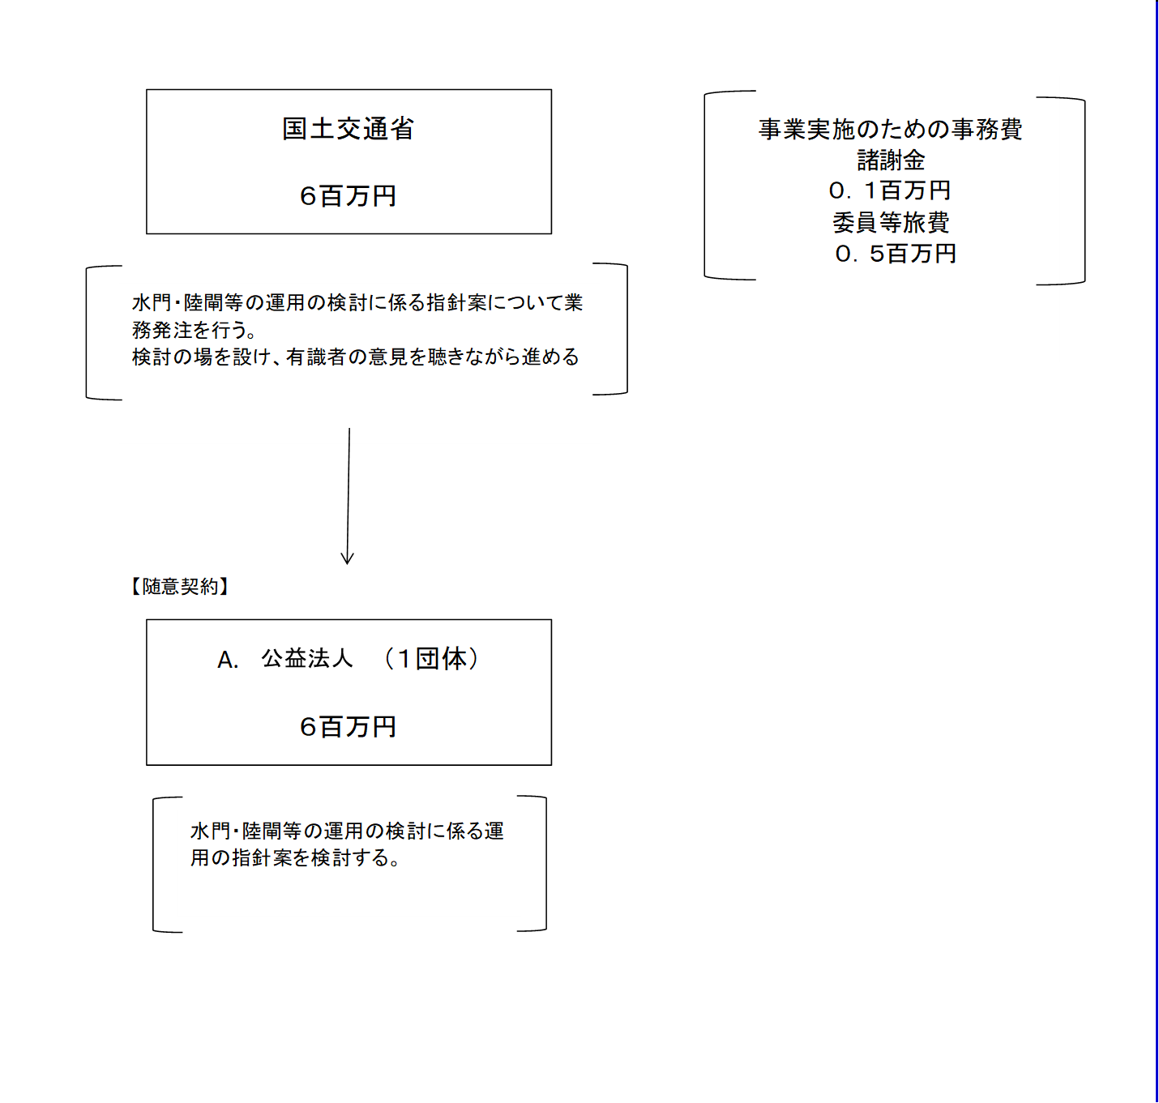

費目・使途 （「資金の流れ」においてブロックごとに最大の金額が支出されている者について記載する。費目と使途の双方で実情が分かるように記載） |  |  |  |  | A.一般社団法人 日本マリーナ・ビーチ協会 |  |  |  |  |  |  |  |  |  |  |  |  |  | B.
 |  |  |  |  | 費 目 |  |  | 使 途 |  |  |  |  |  |  |  |  | 金 額 (百万円） |  | 費 目 |  |  |  | 使 途 |  |  |  |  |  |  |  |  |  |  | 金 額 (百万円）
 |  |  |  |  | 調査費 |  |  | 水門・陸閘等の適切な管理運用の促進に関する検討業務 |  |  |  |  |  |  |  |  | 6

 |  |  |  |  | 計 |  |  |  |  |  |  |  |  |  |  |  | 6 |  | 計 |  |  |  |  |  |  |  |  |  |  |  |  |  |  | 0
 |  |  |  |  | C. |  |  |  |  |  |  |  |  |  |  |  |  |  | D.
 |  |  |  |  | 費 目 |  |  | 使 途 |  |  |  |  |  |  |  |  | 金 額 (百万円） |  | 費 目 |  |  |  | 使 途 |  |  |  |  |  |  |  |  |  |  | 金 額 (百万円）

 |  |  |  |  | 計 |  |  |  |  |  |  |  |  |  |  |  | 0 |  | 計 |  |  |  |  |  |  |  |  |  |  |  |  |  |  | 0
 |  |  |  |  | E. |  |  |  |  |  |  |  |  |  |  |  |  |  | F.
 |  |  |  |  | 費 目 |  |  | 使 途 |  |  |  |  |  |  |  |  | 金 額 (百万円） |  | 費 目 |  |  |  | 使 途 |  |  |  |  |  |  |  |  |  |  | 金 額 (百万円）

 |  |  |  |  | 計 |  |  |  |  |  |  |  |  |  |  |  | 0 |  | 計 |  |  |  |  |  |  |  |  |  |  |  |  |  |  | 0
 |  |  |  |  | G. |  |  |  |  |  |  |  |  |  |  |  |  |  | H.
 |  |  |  |  | 費 目 |  |  | 使 途 |  |  |  |  |  |  |  |  | 金 額 (百万円） |  | 費 目 |  |  |  | 使 途 |  |  |  |  |  |  |  |  |  |  | 金 額 (百万円）

 |  |  |  |  | 計 |  |  |  |  |  |  |  |  |  |  |  | 0 |  | 計 |  |  |  |  |  |  |  |  |  |  |  |  |  |  | 0
費目・使途欄についてさらに記載が必要な場合はチェックの上【別紙２】に記載

 | 支出先上位１０者リスト
 | A.
 |  | 支 出 先 |  |  |  |  | 法 人 番 号 |  |  | 業 務 概 要 |  |  |  |  |  |  | 支 出 額 （百万円） |  | 契約方式 |  |  |  | 入札者数 （応募者数） |  |  |  | 落札率 |  | 一者応札・一者応募又は 競争性のない随意契約となった 理由及び改善策 （支出額10億円以上）
1 |  | 一般社団法人 日本マリーナ・ビーチ協会 |  |  |  |  | 6010005018733 |  |  | 水門・陸閘等の適切な管理運用の促進に関する検討業務 |  |  |  |  |  |  | 6 |  | 随意契約 （企画競争） |  |  |  | 1 |  |  |  | 100

支出先上位10者リスト欄についてさらに記載が必要な場合はチェックの上【別紙３】に記載

 | 国庫債務負担行為等による契約先上位10者リスト
 |  | ﾌﾞﾛｯｸ 名 | 契 約 先 |  |  |  | 法 人 番 号 |  |  | 業 務 概 要 |  |  |  |  |  |  | 契約額 （百万円） |  | 契約方式 |  |  |  | 入札者数 （応募者数） |  |  |  | 落札率 |  | 一者応札・一者応募又は 競争性のない随意契約となった理由及び改善策 （契約額10億円以上）
1

